상품제안서
피노 스테이웜 머그워머&고속무선충전기 | 상품코드: F21247

 |  |  |  |  |  |  | 02-412-0044 | www.easy1.co.kr
 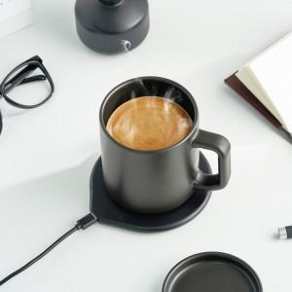 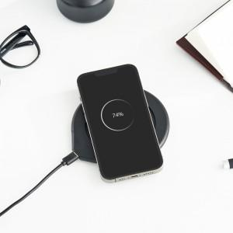

【상세/제작정보】 | 가장 맛있는 온도35도로 커피나 차를 마시고 싶은 분들

【인쇄/포장옵션】 | 실크, 레이저 / 포장지포장

【공급단가】 | 수량 | 100~ | 300~ | 500~ | 1,000~ | 3,000~
*VAT별도 | 단가 | 36,000원 | 35,400원 | 34,500원 | 33,900원 | 33,000원

【상품 URL】 | https://dev.easy1.co.kr:443/src/goods_detail.php?gdno=21247

